画面遷移図
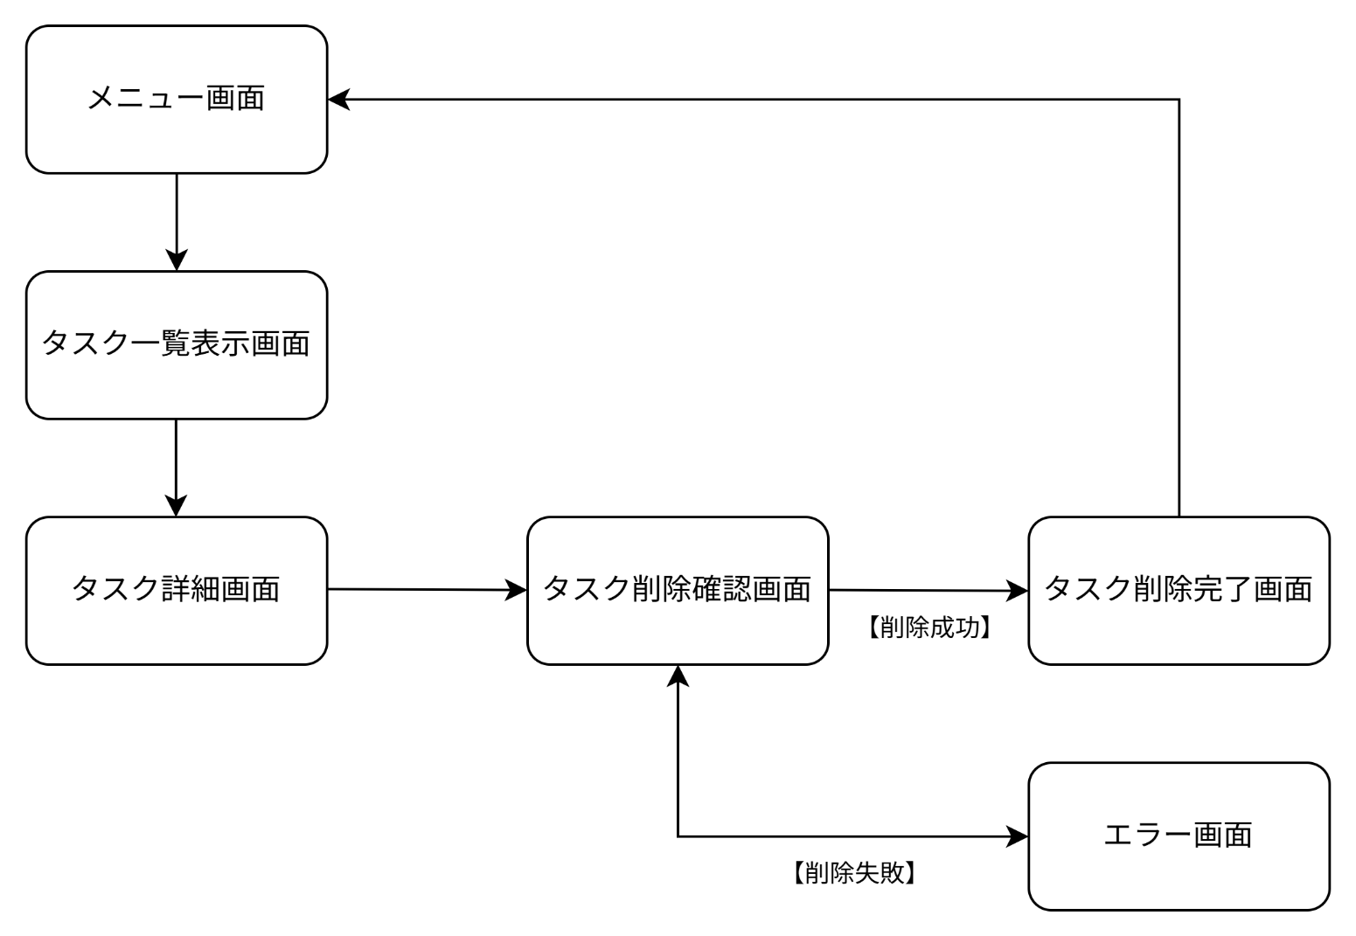
画面遷移図 | システム名 | グループ名 | 作成日 | 担当 | 承認印
 | TaskManager62 | 62期 | 2026-04-13 | 山村

詳細クラス図
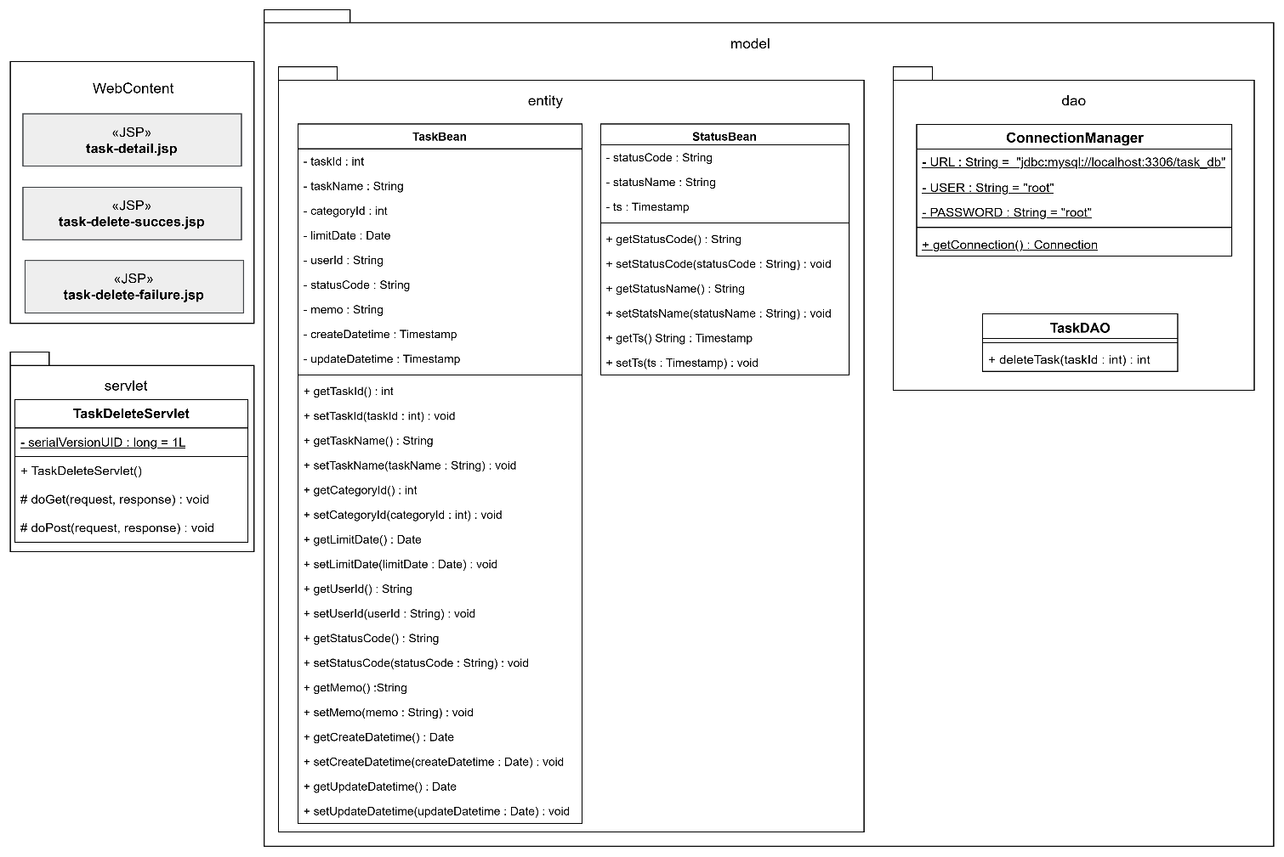
詳細クラス図 | システム名 | グループ名 | 作成日 | 担当 | 承認印
 | TaskManager62 | 62期 | 2026-04-13 | 山村

画面設計書
画面設計書 | システム名 |  | グループ名 |  | 作成日 | 担当 | 承認印
 | TaskManager62 |  | 62期 |  | 2026-04-13 | 山村

画面名称 | タスク削除確認画面
画面レイアウト
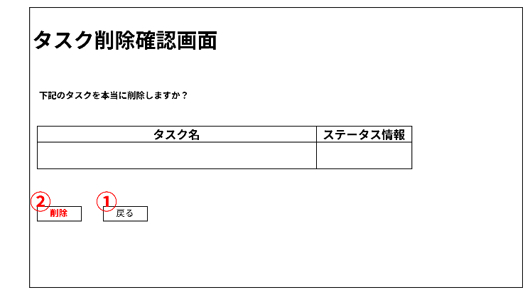

フォーム定義
action | task-detail.jsp |  |  |  |  | method | GET
識別ID | ラベル | type | name | value | 備考
① | 戻る | submit |  | 戻る

フォーム定義
action | task-delete-servlet |  |  |  |  | method | POST
識別ID | ラベル | type | name | value | 備考
② | 削除 | submit |  | 削除

画面設計書 (タスク削除完了画面)
画面設計書 | システム名 |  | グループ名 |  | 作成日 | 担当 | 承認印
 | TaskManager62 |  | 62期 |  | 2026-04-13 | 山村

画面名称 | タスク削除完了画面
画面レイアウト
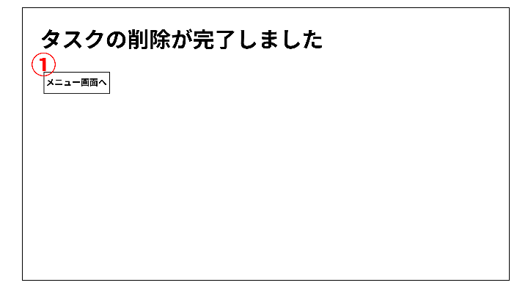

フォーム定義
action | menu.jsp |  |  |  |  | method | POST
識別ID | ラベル | type | name | value | 備考
① | メニュー画面へ | submit |  | メニュー画面へ

画面設計書 (タスク削除エラー画面)
画面設計書 | システム名 |  | グループ名 |  | 作成日 | 担当 | 承認印
 | TaskManager62 |  | 62期 |  | 2026-04-13 | 山村

画面名称 | タスク削除エラー画面
画面レイアウト
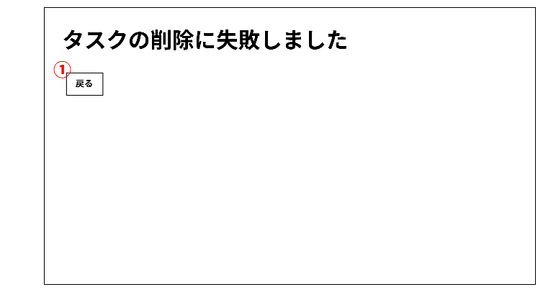

フォーム定義
action | task-delete-confirm.jsp |  |  |  |  | method | GET
識別ID | ラベル | type | name | value | 備考
① | 戻る | submit |  | 戻る

